vaja
Pravila za označevanje celic

Stolpec Količina oblikuj tako da vse količine manjše od 5 dobijo rdeče polnilo in belo pisavo. |  |  | Stolpec Količina oblikuj tako da vse količine med 2 in 5 dobijo modro polnilo in sivo pisavo. |  |  | Vse majice naj imajo zeleno barvo pisave, hlače pa modro. |  |  | Vsi datumi, ki se pojavljajo v zadnjih 7ih dneh, naj dobijo temno zeleno polnilo z svetlo zelenim besedilom. |  |  |  | Vsa podvojena imena naj bodo prikazana v rdeči barvi in s krepkim slogom.

Prodajalec | Artikel | Količina | Prodajalec | Artikel | Količina | Prodajalec | Artikel | Količina | Prodajalec | Artikel | Količina | Datum | Prodajalec | Artikel | Količina
Mojca | Majica | 5 | Mojca | Majica | 5 | Mojca | Majica | 5 | Mojca | Majica | 5 | 2023-02-23 | Mojca | Majica | 5
Marko | Hlače | 7 | Marko | Hlače | 7 | Marko | Hlače | 7 | Marko | Hlače | 7 | 2023-02-18 | Marko | Hlače | 7
Boštjan | Hlače | 3 | Boštjan | Hlače | 3 | Boštjan | Hlače | 3 | Boštjan | Hlače | 3 | 2023-02-25 | Boštjan | Hlače | 3
Grega | Majica | 2 | Grega | Majica | 2 | Grega | Majica | 2 | Grega | Majica | 2 | 2023-02-26 | Grega | Majica | 2
Karin | Majica | 5 | Karin | Majica | 5 | Karin | Majica | 5 | Karin | Majica | 5 | 2023-02-17 | Karin | Majica | 5
Bernarda | Hlače | 7 | Bernarda | Hlače | 7 | Bernarda | Hlače | 7 | Bernarda | Hlače | 7 | 2023-02-23 | Bernarda | Hlače | 7
Danijel | Hlače | 8 | Danijel | Hlače | 8 | Danijel | Hlače | 8 | Danijel | Hlače | 8 | 2023-02-22 | Danijel | Hlače | 8
Mojca | Hlače | 4 | Mojca | Hlače | 4 | Mojca | Hlače | 4 | Mojca | Hlače | 4 | 2023-02-07 | Mojca | Hlače | 4
Milan | Majica | 5 | Milan | Majica | 5 | Milan | Majica | 5 | Milan | Majica | 5 | 2023-02-21 | Milan | Majica | 5
Matevž | Majica | 3 | Matevž | Majica | 3 | Matevž | Majica | 3 | Matevž | Majica | 3 | 2023-02-15 | Matevž | Majica | 3
David | Hlače | 2 | David | Hlače | 2 | David | Hlače | 2 | David | Hlače | 2 | 2023-02-06 | David | Hlače | 2

Pravila za zgornje/spodnje vrednosti

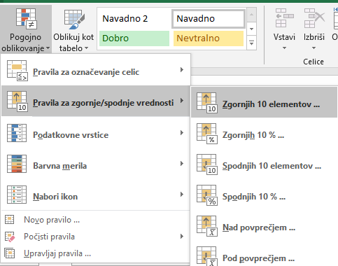
Zgornje 3 količine oblikuj tako, da dobijo modro polnilo, spodnje 3 količine pa naj dobijo rdeče polnilo. |  |  | Nadpovprečne količine naj dobijo zeleno polnilo, podpovrečne pa rdeče polnilo.

Prodajalec | Artikel | Količina | Prodajalec | Artikel | Količina
Mojca | Majica | 5 | Mojca | Majica | 5
Marko | Hlače | 7 | Marko | Hlače | 7
Boštjan | Hlače | 3 | Boštjan | Hlače | 3
Grega | Majica | 2 | Grega | Majica | 2
Karin | Majica | 5 | Karin | Majica | 5
Bernarda | Hlače | 7 | Bernarda | Hlače | 7
Danijel | Hlače | 8 | Danijel | Hlače | 8
Mojca | Hlače | 4 | Mojca | Hlače | 4
Milan | Majica | 5 | Milan | Majica | 5
Matevž | Majica | 3 | Matevž | Majica | 3
David | Hlače | 2 | David | Hlače | 2

Podatkovne vrstice in barvna merila

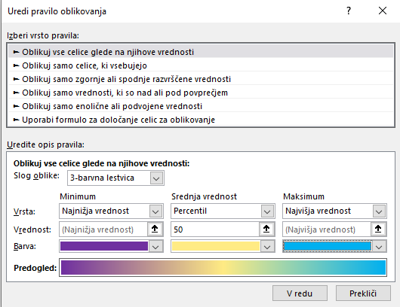
V stolpcu Količina dodaj zeleno polnilo s prehajanjem in določi najnižjo vrednost 1, najvišjo pa 8. |  |  | V stolpcu Količina uporabi Barvno lestvico in določi vijolično barvo za najnižjo vrednost, modro pa za najvišjo.

Prodajalec | Artikel | Količina | Prodajalec | Artikel | Količina
Mojca | Majica | 5 | Mojca | Majica | 5
Marko | Hlače | 7 | Marko | Hlače | 7
Boštjan | Hlače | 3 | Boštjan | Hlače | 3
Grega | Majica | 2 | Grega | Majica | 2
Karin | Majica | 5 | Karin | Majica | 5
Bernarda | Hlače | 7 | Bernarda | Hlače | 7
Danijel | Hlače | 8 | Danijel | Hlače | 8
Mojca | Hlače | 4 | Mojca | Hlače | 4
Milan | Majica | 5 | Milan | Majica | 5
Matevž | Majica | 3 | Matevž | Majica | 3
David | Hlače | 2 | David | Hlače | 2

Nabori ikon

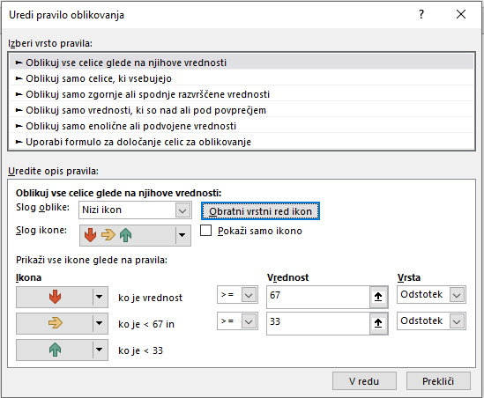
Pri časih tekmovalcev dodaj puščice, tako da bo zelena puščica pri najkrajšem času, rdeča pri tekmovalcih z najslabšim časom.

Tekmovalec | Čas
Mojca | 33:35:00
Marko | 39:35:00
Boštjan | 35:37:17
Grega | 41:35:00
Karin | 37:35:02
Bernarda | 38:35:00
Danijel | 39:35:00
Mojca | 40:35:00
Milan | 41:35:45
Matevž | 35:35:00
David | 43:35:00

